시트1
데이터 조회 프로그램
SKN Family AI Camp 13기 : 최종프로젝트 6팀
프로젝트 주제 | LLM
원본 데이터 (텍스트) | [한국인터넷진흥원(KISA) PDF문서]
DB 사용 용도 | [VectorDB] 업무가이드, 기관내규(규칙) 등의 정보를 빠르게 제공하기 위해 RAG를 사용합니다. [RDB] 회원 정보 및 파일관리, 채팅히스토리를 RDB에 저장합니다.
Vector DB 구조 | 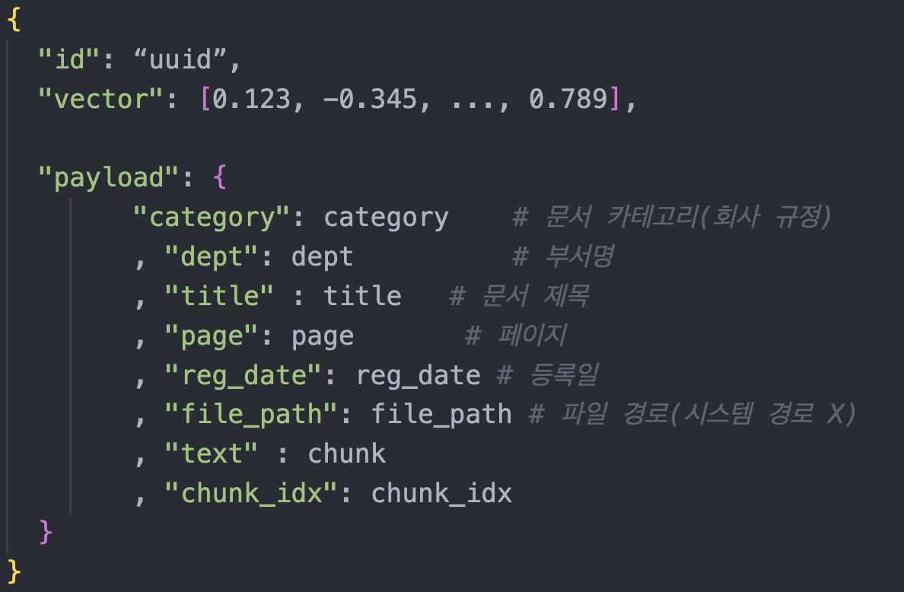
 | <한국인터넷진흥원(KISA) 업무가이드 VectorDB구조>
Django 내부 RDB구조 | 